1. OPREMA NA STAZI
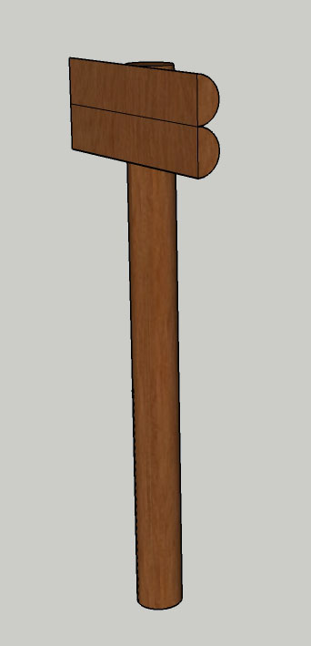
1. OPREMA NA STAZI

I | PUTOKAZ | JM | KOL. | JC | UC

1 | UKLANJANJE ŠIBLJA I VISOKE TRAVE NA MJESTU POSTAVLJANJA PUTOKAZA .
 |  | M2 | 10.00 |  | 0.00

2 | STROJNO / RUČNI ISKOP JAMA ZA UKOPAVANJE DRVENIH ELEMENATA U MATERIJALU "B" KATEGORIJE. OBRAČUN PO M³ STVARNO ISKOPANOG MATERIJALA U SRASLOM STANJU. UKLJUČIVO ODVOZ NA DEPONIJU.
 |  | M3 | 0.4 |  | 0.00

3 | NASIPAVANJE, RAZASTIRANJE I NABIJANJE ZEMLJE PREOSTALE OD ISKOPA U ROVOVE OKO TEMELJNE KONSTRUKCIJE. NASIPAVANJE SE VRŠI U SLOJEVIMA OD MAX 30 CM. NABIJANJE ZEMLJE JE STROJNO UZ VLAŽENJE. KORISTITI ZEMLJU PREOSTALU OD ISKOPA.
 |  | M3 | 0.4 |  | 0.00

4 | DOBAVA MATERIJALA, TRANSPORT, KROJENJE, IZRADA I MONTAŽA PUTOKAZA. SVI DRVENI ELEMENTI OD BAGREMOVOG DRVETA. UKLJUČIVO SVE DO KOMPLETNO GOTOVOG PUTOKAZA PREMA PROJEKTU.
 | POTOKAZ SE SASTOJI OD SLIJEDEĆIH ELEMENATA:
A | GLAVNOG NOSIVOG STUPCA OD BAGREMOVOG ILI HRASTOVOG DRVETA PROMJERA CCA 20 CM BEZ KORE DULJINE 2,4 M, UKOPANOG ILI ZABIJENOG DO DUBINE OD 1,0 M. | KOM | 1.00 |  | 0.00
B | POLUOBLICA OD BAGREMOVOG ILI HRASTOVOG DRVETA PROMJERA 15 DO 20 CM, DULJINE 1,0 M, MONITIRANIH HORIZONTALNO NA GLAVNI NOSIVI STUP. PLOHA ZA ISPIS UGLAČANA BLANJANJEM. | KOM | 2.00 |  | 0.00
C | SPOJNIH ELEMENATA OD NEKORODIRAJUĆIH NAVOJNIH ŠIPKI PROMJERA, MATICA I PODLOŠKI, OSTALIH SITNIH SPOJNIH ELEMENATA, ČAVALA, SKOBA I SL. UKUPNE TEŽINE: | KG | 3.00 |  | 0.00
D | ZAŠTITA DRVENE GRAĐE TROSTRUKIM LAZURNIM PREMAZOM NA VODENOJ OSNOVI S DODATKOM LANENOG ULJA U TONU PO IZBORU NARUČITELJA. UKOPANI DIO ILI DIO KOJI DODIRUJE TLO DODATNO ZAŠTITITI EKO BITUMENSKIM PREMAZOM ILI SLIČNIM. | KOMPLET | 1.00 |  | 0.00
E | IZRADA NATPISA 'POUČNA STAZA ČABRAJI', U DVA REDA, VELIKIM ŠTAMPANIM SLOVIMA, VISINA SLOVA CCA 5 CM, OD POJEDINAČNO IZREZANIH I PALJENIH SLOVA U DRVETU DUBINE CCA 0,5 CM. | KOMPLET | 1.00 |  | 0.00
E | IZRADA NATPISA 'SMJER KRETANJA', VELIKIM ŠTAMPANIM SLOVIMA, VISINA SLOVA CCA 7 CM, OD POJEDINAČNO IZREZANIH I PALJENIH SLOVA U DRVETU DUBINE CCA 0,5 CM. | KOMPLET | 1.00 |  | 0.00

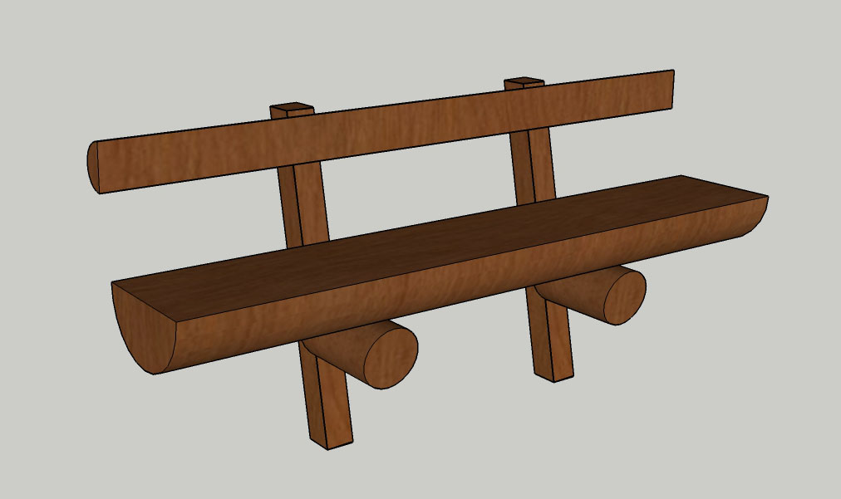
 | PUTOKAZ - UKUPNO | KN |  |  | 0.00
II | KLUPA UZ STAZU | JM | KOL. | JC | UC

1 | UKLANJANJE ŠIBLJA I VISOKE TRAVE NA MJESTU POSTAVLJANJA KLUPE .
 |  | M2 | 10.00 |  | 0.00

2 | DOBAVA MATERIJALA, TRANSPORT, KROJENJE, IZRADA I MONTAŽA KLUPE. SVI DRVENI ELEMENTI OD BAGREMOVOG ILI HRASTOVOG DRVETA. UKLJUČIVO SVE DO KOMPLETNO GOTOVE KLUPE PREMA PROJEKTU.
 | KLUPA SE SASTOJI OD SLIJEDEĆIH ELEMENATA:
A | SJEDIŠTE OD POLUOBLICE BAGREMOVOG ILI HRASTOVOG DRVETA PROMJERA CCA 40 CM BEZ KORE DULJINE CCA 2,4 M, BLANJANE PREREZNE PLOHE. VISINA SJEDIŠTA CCA 42 CM. | KOM | 1.00 |  | 0.00
B | NASLON OD POLUOBLICE OD BAGREMOVOG ILI HRASTOVOG DRVETA PROMJERA CCA 15 CM, DULJINE CCA 2,4 M, MONITIRANIH HORIZONTALNO NA SIDRENE STUPOVE. PLOHA NASLONA BLANJANA. | KOM | 1.00 |  | 0.00
C | PODNOŽNIH OSLONACA OD BAGREMOVIH ILI HRASTOVIH OBLICA PROMJERA CCA 25 CM, DULJINE CCA 0,4 M, MONITIRANIH HORIZONTALNO IZMEĐU TLA I SJEDIŠTA, KOSO PODREZANIH KRAJEVA POD KUTEM OD 80°. U OSLONCU IZVEDEN SEDLASTI DOSJED ZA MONTAŽU SJEDIŠTA. | KOM | 2.00 |  | 0.00
D | SIDRENIH STUPOVA KOLACA OD BAGREMOVIH ILI HRASTOVIH GREDICA 10/10 CM, DULJINE 1,1 M, PRIBJENIH U TLO CCA 30 CM. | KOM | 2.00 |  | 0.00
E | SPOJNIH ELEMENATA OD NEKORODIRAJUĆIH NAVOJNIH ŠIPKI PROMJERA, MATICA I PODLOŠKI, OSTALIH SITNIH SPOJNIH ELEMENATA, ČAVALA, SKOBA I SL. METALNI SPOJNI ELEMENTI POSTAVLJENI ISKLJUČIVO S DONJE STRANE DRVENIH ELEMENATA. | KG | 6.00 |  | 0.00
F | ZAŠTITA DRVENE GRAĐE TROSTRUKIM LAZURNIM PREMAZOM NA VODENOJ OSNOVI S DODATKOM LANENOG ULJA U TONU PO IZBORU NARUČITELJA. UKOPANI DIO ILI DIO KOJI DODIRUJE TLO DODATNO ZAŠTITITI EKO BITUMENSKIM PREMAZOM ILI SLIČNIM. | KOMPLET | 1.00 |  | 0.00

 | KLUPA UZ STAZU - UKUPNO | KN |  |  | 0.00

III | SET STOL I 2 KLUPE | JM | KOL. | JC | UC

1 | DOBAVA MATERIJALA, TRANSPORT, KROJENJE, IZRADA I MONTAŽA STOLA TE RAVNAVANJE ZEMLJANE PODLOGE PREMA POTREBI. SVI DRVENI ELEMENTI OD HRASTOVOG DRVETA. UKLJUČIVO SVE DO KOMPLETNO GOTOVOG STOLA PREMA PROJEKTU.
A | STOL SE IZODI OD POLUOBLICA BAGREMOVOG ILI HRASTOVOG DRVETA. VISINA STOLA CCA 75 CM, DIMENZIJE STOLNE PLOHE 240x80 CM. STOLNA PLOHA SE IZVODI OD POLUOBLICE BAGREMOVOG ILI HRASTOVOG DRVETA PROMJERA CCA 40 CM BEZ KORE DULJINE CCA 2,4 M, BLANJANE PREREZNE PLOHE. |  |  |  |  | 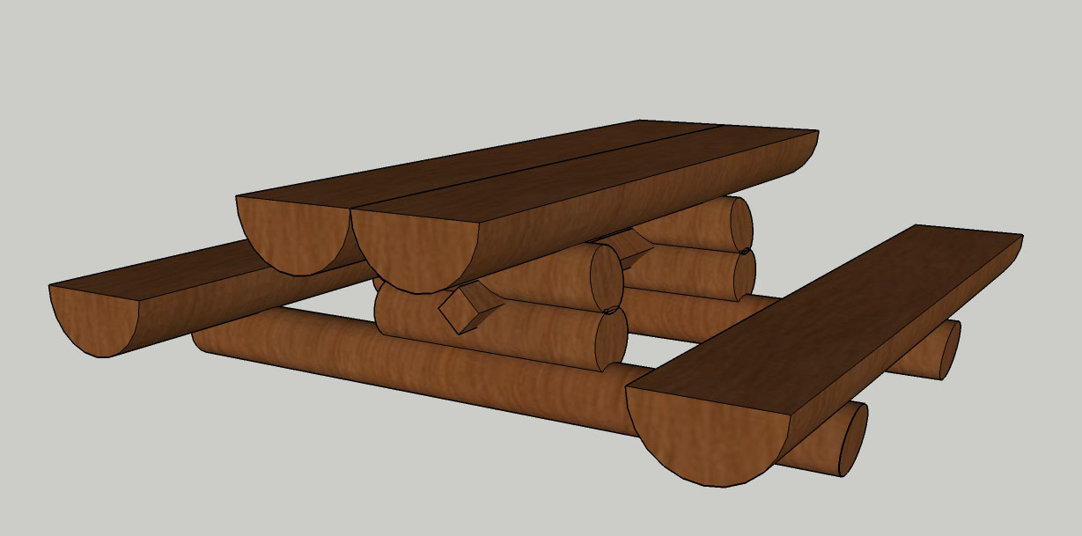
 | PODNOŽNIH OSLONACA OD BAGREMOVIH ILI HRASTOVIH OBLICA PROMJERA CCA 25 CM, DULJINA 2,4M, ODNOSNO 0,8M, MONITIRANIH PREMA SKICI, KOSO PODREZANIH KRAJEVA POD KUTEM OD 80°. U OSLONCIMA IZVEDEN RAVNI DOSJED ZA MONTAŽU.
 | U CIJENI I NEHRĐAJUĆA METALNA SPOJNA SREDSTVA I LJEPILA.
 | U CIJENI I ZAŠTITA DRVETA TROSTRUKIM LAZURNIM PREMAZOM NA VODENOJ OSNOVI S DODATKOM LANENOG ULJA U TONU PO IZBORU NARUČITELJA. UKOPANI DIO ILI DIO KOJI DODIRUJE TLO DODATNO ZAŠTITITI EKO BITUMENSKIM PREMAZOM ILI SLIČNIM.
 | SVEUKUPNO HRASTOVE DRVENE GRAĐE ZA JEDAN STOL CCA 0,7 M3. | KOM | 1.00 |  | 0.00

2 | DOBAVA MATERIJALA, TRANSPORT, KROJENJE, IZRADA I MONTAŽA KLUPA. SVI DRVENI ELEMENTI OD HRASTOVOG DRVETA. UKLJUČIVO SVE DO KOMPLETNO GOTOVOG STOLA PREMA PROJEKTU.
A | KLUPA SE IZODI OD POLUOBLICA BAGREMOVOG ILI HRASTOVOG DRVETA. VISINA SJEDIŠTA CCA 42 CM. SJEDIŠTE OD POLUOBLICE BAGREMOVOG ILI HRASTOVOG DRVETA PROMJERA CCA 40 CM BEZ KORE DULJINE CCA 2,4 M, BLANJANE PREREZNE PLOHE.
 | U CIJENI I NEHRĐAJUĆA METALNA SPOJNA SREDSTVA I LJEPILA.
 | U CIJENI I ZAŠTITA DRVETA TROSTRUKIM LAZURNIM PREMAZOM NA VODENOJ OSNOVI S DODATKOM LANENOG ULJA U TONU PO IZBORU NARUČITELJA. UKOPANI DIO ILI DIO KOJI DODIRUJE TLO DODATNO ZAŠTITITI EKO BITUMENSKIM PREMAZOM ILI SLIČNIM.
 | SVEUKUPNO HRASTOVE DREVENE GRAĐE ZA JEDNU KLUPU CCA 0,15 M3. | KOM | 2.00 |  | 0.00

 | SET STOL I 2 KLUPE - UKUPNO | KN |  |  | 0.00

IV | KOŠ ZA OTPAD | JM | KOL. | JC | UC
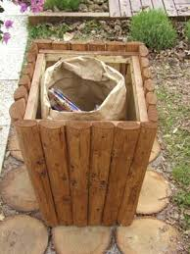
1 | UKLANJANJE ŠIBLJA I VISOKE TRAVE NA MJESTU POSTAVLJANJA PUTOKAZA .
 |  | M2 | 5.00 |  | 0.00

2 | STROJNO / RUČNI ISKOP JAMA ZA UKOPAVANJE DRVENIH ELEMENATA U MATERIJALU "B" KATEGORIJE. OBRAČUN PO M³ STVARNO ISKOPANOG MATERIJALA U SRASLOM STANJU. UKLJUČIVO ODVOZ NA DEPONIJU.
 |  | M3 | 0.3 |  | 0.00

3 | NASIPAVANJE, RAZASTIRANJE I NABIJANJE ZEMLJE PREOSTALE OD ISKOPA U ROVOVE OKO TEMELJNE KONSTRUKCIJE. NASIPAVANJE SE VRŠI U SLOJEVIMA OD MAX 30 CM. NABIJANJE ZEMLJE JE STROJNO UZ VLAŽENJE. KORISTITI ZEMLJU PREOSTALU OD ISKOPA.
 |  | M3 | 0.3 |  | 0.00

4 | DOBAVA MATERIJALA, TRANSPORT, KROJENJE, IZRADA I MONTAŽA KOŠA ZA OTPAD SVI DRVENI ELEMENTI OD BOROVINE. UKLJUČIVO SVE DO KOMPLETNO GOTOVOG KOŠA PREMA PRIMJERU SA SLIKE. VISINA KOŠA 75 CM, ŠIRINA 40 CM
 | U CIJENI I NEHRĐAJUĆA METALNA SPOJNA SREDSTVA I LJEPILA TE ČETIRI NEHRĐAJUĆE KUKICE ZA PODSTAVU VREĆICE ZA OTPAD.
 | U CIJENI I ZAŠTITA DRVETA TROSTRUKIM LAZURNIM PREMAZOM NA VODENOJ OSNOVI S DODATKOM LANENOG ULJA U TONU PO IZBORU NARUČITELJA. UKOPANI DIO ILI DIO KOJI DODIRUJE TLO DODATNO ZAŠTITITI EKO BITUMENSKIM PREMAZOM ILI SLIČNIM.
 | SVEUKUPNO BOROVIH POLUOBLICA ZA JEDAN KOŠ CCA 1,5 M2. | KOM | 1.00 |  | 0.00

 | KOŠ ZA OTPAD - UKUPNO | KN |  |  | 0.00

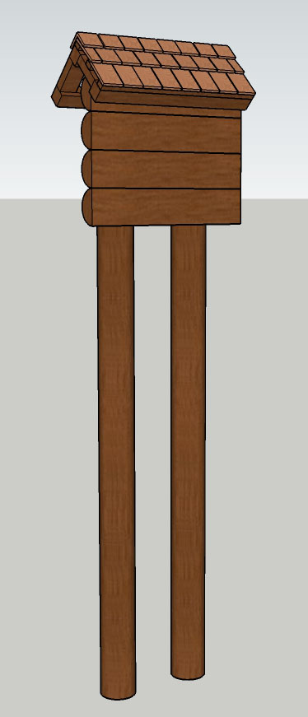
V | OBAVIJESNA PLOČA DIMENZIJA 100*70 cm | JM | KOL. | JC | UC

1 | UKLANJANJE ŠIBLJA I VISOKE TRAVE NA MJESTU POSTAVLJANJA PLOČE .
 |  | M2 | 10.00 |  | 0.00

2 | STROJNO / RUČNI ISKOP JAMA ZA UKOPAVANJE DRVENIH ELEMENATA U MATERIJALU "B" KATEGORIJE. OBRAČUN PO M³ STVARNO ISKOPANOG MATERIJALA U SRASLOM STANJU. UKLJUČIVO ODVOZ NA DEPONIJU.
 |  | M3 | 0.9 |  | 0.00

3 | NASIPAVANJE, RAZASTIRANJE I NABIJANJE ZEMLJE PREOSTALE OD ISKOPA U ROVOVE OKO TEMELJNE KONSTRUKCIJE. NASIPAVANJE SE VRŠI U SLOJEVIMA OD MAX 30 CM. NABIJANJE ZEMLJE JE STROJNO UZ VLAŽENJE. KORISTITI ZEMLJU PREOSTALU OD ISKOPA.
 |  | M3 | 0.9 |  | 0.00

4 | DOBAVA MATERIJALA, TRANSPORT, KROJENJE, IZRADA I MONTAŽA OBAVIJESNE PLOČE. UKLJUČIVO SVE RADOVE I MATERIJALE DO KOMPLETNO GOTOVOE PLOČE PREMA PROJEKTU.
 | PLOČA SE SASTOJI OD SLIJEDEĆIH ELEMENATA:
A | GLAVNIH NOSIVIH STUPACA OD BAGREMOVOG ILI HRASTOVOG DRVETA PROMJERA CCA 20 CM BEZ KORE DULJINE 3,5 M, UKOPANOG DO DUBINE OD 1,2 M. | KOM | 2.00 |  | 0.00
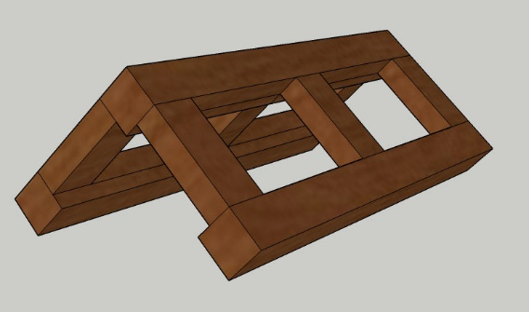
B | POLUOBLICA OD BAGREMOVOG ILI HRASTOVOG DRVETA PROMJERA 20 CM, MONITIRANIH HORIZONTALNO NA STUPOVE. | M1 | 4.80 |  | 0.00
C | KONSTRUKCIJA ZAŠTITNOG DVOSTREŠNOG KROVIĆA OD CRNOGORICE II KLASE, SASTAVLJENA OD GREDICA 5/10 CM I 8/8 CM. | M3 | 0.10 |  | 0.00
D | SPOJNIH ELEMENATA OD NEKORODIRAJUĆIH NAVOJNIH ŠIPKI PROMJERA, MATICA I PODLOŠKI, OSTALIH SITNIH SPOJNIH ELEMENATA, ČAVALA, SKOBA I SL. UKUPNE TEŽINE: | KG | 6.00 |  | 0.00
E | ZAŠTITA DRVENE GRAĐE TROSTRUKIM LAZURNIM PREMAZOM NA VODENOJ OSNOVI S DODATKOM LANENOG ULJA U TONU PO IZBORU NARUČITELJA. UKOPANI DIO ILI DIO KOJI DODIRUJE TLO DODATNO ZAŠTITITI EKO BITUMENSKIM PREMAZOM ILI SLIČNIM. | KOMPLET | 1.00 |  | 0.00
F | OBLAGANJE KOSE KROVNE PLOHE NAGIBA 35° POKROVOM OD DRVENE ŠINDRE UKLJUČIVO S LETVENJEM KROVNE PLOHE. ŠINDRA SE IZVODI OD KALANIH DRVENIH DAŠČICA OD ARIŠOVOG ILI KESTENOVOG DRVETA. DIMENZIJE 100/12 CM DEBLJINE CCA 15 MM. POKRIVA SE U GUSTOM TROSLOJNOM SLOGU (TROSTRUKI PRIHVAT NA LETVI). POKROV SE PRIČVRŠĆUJE NA LETVE DIMENZIJA 30/48 MM, NA RAZMAKU OD 18 CM, NEHRĐAJUĆIM ČAVLIMA. U STAVKU JE UKLJUČEN SAV RAD, MATERIJAL I SPOJNA SREDSTVA DO POTPUNE GOTOVOSTI POKRIVENE KROVNE PLOHE. U CIJENI SAV RAD I MATERIJAL DO POTPUNE GOTOVOSTI POKRIVENE KROVNE PLOHE. | M2 | 3.50 |  | 0.00 |  | 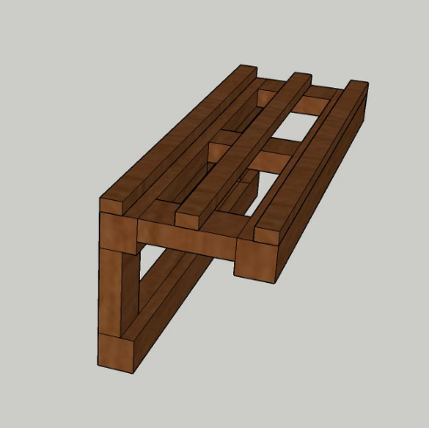

 | OBAVIJESNA PLOČA 100*70 cm - UKUPNO | KN |  |  | 0.00
VI | OBAVIJESNA PLOČA DIMENZIJA 50*50 cm | JM | KOL. | JC | UC

1 | UKLANJANJE ŠIBLJA I VISOKE TRAVE NA MJESTU POSTAVLJANJA PLOČE .
 |  | M2 | 10.00 |  | 0.00

2 | STROJNO / RUČNI ISKOP JAMA ZA UKOPAVANJE DRVENIH ELEMENATA U MATERIJALU "B" KATEGORIJE. OBRAČUN PO M³ STVARNO ISKOPANOG MATERIJALA U SRASLOM STANJU. UKLJUČIVO ODVOZ NA DEPONIJU.
 |  | M3 | 0.9 |  | 0.00

3 | NASIPAVANJE, RAZASTIRANJE I NABIJANJE ZEMLJE PREOSTALE OD ISKOPA U ROVOVE OKO TEMELJNE KONSTRUKCIJE. NASIPAVANJE SE VRŠI U SLOJEVIMA OD MAX 30 CM. NABIJANJE ZEMLJE JE STROJNO UZ VLAŽENJE. KORISTITI ZEMLJU PREOSTALU OD ISKOPA.
 |  | M3 | 0.9 |  | 0.00

4 | DOBAVA MATERIJALA, TRANSPORT, KROJENJE, IZRADA I MONTAŽA OBAVIJESNE PLOČE. UKLJUČIVO SVE RADOVE I MATERIJALE DO KOMPLETNO GOTOVOE PLOČE PREMA PROJEKTU.
 | PLOČA SE SASTOJI OD SLJEDEĆIH ELEMENATA:
A | GLAVNOG NOSIVOG STUPACA OD BAGREMOVOG ILI HRASTOVOG DRVETA PROMJERA CCA 20 CM BEZ KORE DULJINE 2,0 M, UKOPANOG DO DUBINE OD 0,75 M. SPREMNOG ZA POSTAVU OBAVIJESNE PLOČE | KOM | 1.00 |  | 0.00
B | ZAŠTITA DRVENE GRAĐE TROSTRUKIM LAZURNIM PREMAZOM NA VODENOJ OSNOVI S DODATKOM LANENOG ULJA U TONU PO IZBORU NARUČITELJA. UKOPANI DIO ILI DIO KOJI DODIRUJE TLO DODATNO ZAŠTITITI EKO BITUMENSKIM PREMAZOM ILI SLIČNIM. | KOMPLET | 1.00 |  | 0.00

 | OBAVIJESNA PLOČA 50*50 cm - UKUPNO | KN |  |  | 0.00
VII | OBAVIJESNA PLOČA DIMENZIJA 10*10 cm | JM | KOL. | JC | UC

1 | UKLANJANJE ŠIBLJA I VISOKE TRAVE NA MJESTU POSTAVLJANJA PLOČE .
 |  | M2 | 5.00 |  | 0.00

2 | STROJNO / RUČNI ISKOP JAMA ZA UKOPAVANJE DRVENIH ELEMENATA U MATERIJALU "B" KATEGORIJE. OBRAČUN PO M³ STVARNO ISKOPANOG MATERIJALA U SRASLOM STANJU. UKLJUČIVO ODVOZ NA DEPONIJU.
 |  | M3 | 0.6 |  | 0.00

3 | NASIPAVANJE, RAZASTIRANJE I NABIJANJE ZEMLJE PREOSTALE OD ISKOPA U ROVOVE OKO TEMELJNE KONSTRUKCIJE. NASIPAVANJE SE VRŠI U SLOJEVIMA OD MAX 30 CM. NABIJANJE ZEMLJE JE STROJNO UZ VLAŽENJE. KORISTITI ZEMLJU PREOSTALU OD ISKOPA.
 |  | M3 | 0.6 |  | 0.00

4 | DOBAVA MATERIJALA, TRANSPORT, KROJENJE, IZRADA I MONTAŽA OBAVIJESNE PLOČE. UKLJUČIVO SVE RADOVE I MATERIJALE DO KOMPLETNO GOTOVOE PLOČE PREMA PROJEKTU.
 | PLOČA SE SASTOJI OD SLJEDEĆIH ELEMENATA:
A | GLAVNOG NOSIVOG STUPACA OD BAGREMOVOG ILI HRASTOVOG DRVETA PROMJERA CCA 15 CM BEZ KORE DULJINE 1,5 M, UKOPANOG DO DUBINE OD 0,5 M. SPREMNOG ZA POSTAVU OBAVIJESNE PLOČE | KOM | 1.00 |  | 0.00
B | ZAŠTITA DRVENE GRAĐE TROSTRUKIM LAZURNIM PREMAZOM NA VODENOJ OSNOVI S DODATKOM LANENOG ULJA U TONU PO IZBORU NARUČITELJA. UKOPANI DIO ILI DIO KOJI DODIRUJE TLO DODATNO ZAŠTITITI EKO BITUMENSKIM PREMAZOM ILI SLIČNIM. | KOMPLET | 1.00 |  | 0.00

 | OBAVIJESNA PLOČA 10*10 cm - UKUPNO | KN |  |  | 0.00
VIII | IZRADA, DIZAJN i UREĐENJE EDUKACIJSKIH I INFORMATIVNIH PLOČA i SMJEROKAZA (edukativno-informativna kazala) | JM | KOL. | JC | UC

1 | DIZAJN I IZRADA EDUKACIJSKIH PLOČA. Osmišljavanje teksta i grafičkih rješenja te izrada edukacijsko inforamtivnih ploča.
 |  | KOM | 10.00 | 0.00 | 0.00
 | OBAVIJESNA PLOČA 100*70 cm - UKUPNO | KN |  |  | 0.00

